상품제안서
볼빅 비비드 6구(3pc) 무광 골프공 6구 | 상품코드: F25087

 |  |  |  |  |  |  | 02-412-0044 | www.easy1.co.kr
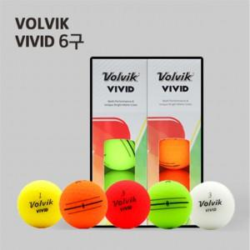

【상세/제작정보】

【인쇄/포장옵션】 | 풀칼라 / 포장지포장

【공급단가】 | 수량 | 50~ | 100~ | 500~ | 1,000~ | 2,000~
*VAT별도 | 6구 화이트 | 23,680원 | 23,120원 | 22,750원 | 22,200원 | 21,830원
 | 6구 컬러 | 23,680원 | 23,120원 | 22,750원 | 22,200원 | 21,830원

【상품 URL】 | https://easy1.co.kr:443/src/goods_detail.php?gdno=25087

